QUEJAS
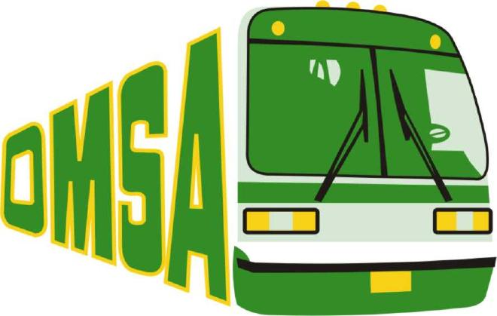
 | OFICINA METROPOLITANA DE SERVICIOS DE AUTOBUSES
Cantidad de Quejas, Reclamaciones y Sugerencias Recibidas por el 311 ABRIL - JUNIO 2022

 | TIPOS DE QUEJAS | CANTIDAD
 | QUEJAS | 4
 | RECLAMACIONES | 0
 | SUGERENCIAS | 0
 | RESUELTAS | 4

Fuente: Oficina de Acceso a la Información
Elaborado por: Oficina de Acceso a la Información

